Sheet4
 |  |  |  |  |  |  |  |  |  |  |  |  |  |  |  |  |  |  |  | شغلهم كتجار

 |  |  |  |  |  |  |  |  |  |  |  |  |  |  |  |  | و هيشتروا من نفسهم | هيشتروا من التجار الموجودين فى الميناء

 |  |  |  |  |  |  |  |  |  |  |  |  |  |  |  | هنزود col فى جدول التجار كديون لهذا التاجر |  | المعلم محمد الحسانين

 |  |  |  |  |  |  |  |  |  | ممكن اشترى كذا يوم ورا بعض و مخصمش حاجه من الديون اللى عليا | 1 |  |  |  |  | 9380 | ديون سابقه عليهم لهذا التاجر
 |  |  |  |  |  |  |  |  |  | ممكن اخصم كذا يوم ورا بعض و مشتريش حاجه | 2
 |  |  |  |  |  |  |  |  |  | ممكن الخصم من الديون اللى عليه تكون سمك قصاد سمك | 3 |  |  | 30/6 |  | سمك طوبار | 50 جنيه | 299 كجم |  | 14950
 |  |  |  |  |  |  |  |  | يعنى بدل ما يدفع 5000 كاش للتاجر ممكن لو التاجر اشترى ب 5000 يطيروا مع بعض |  |  |  |  |  |  | جمبرى ابيض | 980 جنيه | 3 طاوله |  | 2940

 |  |  |  |  |  |  |  |  |  |  |  |  |  |  |  |  |  |  |  | 17890
 |  |  |  |  |  |  |  |  |  |  |  |  |  |  |  |  |  |  |  | 9380 | جمع على الدين

 |  |  |  |  |  |  |  |  |  |  |  |  |  |  |  |  |  |  |  | 27270
 |  |  |  |  |  |  |  |  |  |  |  |  |  |  |  | ممكن اشترى جديد | 2020-07-01 |  | خصم ... تاريخ | 5000
 |  |  |  |  |  |  |  |  |  |  |  |  |  |  |  | ممكن اخضم
 |  |  |  |  |  |  |  |  |  |  |  |  |  |  |  | ممكن اشترى واخصم |  |  |  | 22270

 |  |  |  |  |  |  |  |  |  |  |  |  |  |  |  | 2020-07-01

 |  |  |  |  |  |  |  |  |  |  |  |  |  | هيبيع للتجار اللى بره البلد

 |  |  |  |  |  |  | المخزن

جمبرى ابيض | 980 جنيه | 3 طاوله |  |  |  |  | سمك طوبار | 50 جنيه | 300 كجم |  |  |  |  |  | سمك طوبار | 50 جنيه | 299 كجم |  |  | الحسانين
جمبرى ابيض | 980 جنيه | 3 طاوله |  |  |  |  | سمك طوبار | 51 جنيه | 310 كجم |  |  |  |  |  | جمبرى ابيض | 980 جنيه | 3 طاوله
جمبرى ابيض | 980 جنيه | 3 طاوله |  |  |  |  | سمك طوبار | 49 جنيه | 299 كجم

 | كجم3000 |  |  |  |  |  |  |  | كجم 909 |  |  |  |  |  | سمك طوبار | 50 جنيه | 299 كجم |  |  | ابو العنين
 |  |  |  |  |  |  |  |  | 250 |  | 200 |  |  |  | جمبرى ابيض | 980 جنيه | 3 طاوله
2000 صغير |  | 1000 كبير

 |  |  |  |  | total weight | qty | Produ Typ | fishId
 |  |  |  |  |  |  |  |  |  |  |  |  |  |  |  |  |  |  |  | دردره
 |  |  |  |  |  |  | سابق دين عليه 25000 | محمد غالى |  |  |  |  |  |  | سمك طوبار | 50 جنيه | 299 كجم
 |  |  |  |  |  |  |  |  |  |  |  |  |  |  | جمبرى ابيض | 980 جنيه | 3 طاوله
 |  |  |  |  |  |  | فاتوره الى محمد غالى فى اسكندريه

 |  |  |  |  | جمبرى |  | 20 كجم |  | 3 بوكس
 |  |  |  |  | السوبيد |  | 15 كجم |  | 2 بوكس
 |  |  |  |  | شركوس |  | 20 كجم |  | 1 بوكس
 |  |  |  |  |  |  |  |  |  |  |  |  |  |  |  | 1- اللى اشتريته من التجار ومن نفس الصننف هيدخل المخزن
 |  |  |  |  |  |  |  |  |  |  |  |  |  |  | 2-يتوزن و يتم فرزه
 |  |  |  |  |  |  |  |  |  |  |  |  |  |  | 3 هبعت للتجار / ممكن جزء يبات و يتبعت تانى او تالت يوم

 |  |  |  |  |  |  |  |  | فاتوره من محمد غالى الى علاء

 |  |  |  |  |  |  |  |  |  |  |  |  |  |  |  |  | هشترى من تاجر بره البلد
 |  |  |  |  |  | 50 جنيه |  | 60 كجم |  | 3000
 |  |  |  |  |  | 30 جنيه |  | 30 كجم |  | 900
 |  |  |  |  |  | 40 جنيه |  | 20 كجم |  | 800
 |  |  |  |  |  |  |  |  |  | 4700
 |  |  |  |  |  |  |  |  | عموله | 700

 |  |  |  |  |  |  |  |  |  | 4000
 |  |  |  |  |  |  |  |  | سابق دين | 25000

 |  |  |  |  |  |  |  |  |  | 29000
 |  |  | ممكن مخصمش كذا يوم ورا بعض |  |  |  |  | خصم من الدين هتتبعت مع السواق |  | 10000

 |  |  |  |  |  |  |  | باقى الدين على التاجر |  | 19000

 |  |  |  |  |  |  |  |  | اجمالى ثمن المكاسب من البيع |  |  |  |  |  |  |  |  | اجمالى ثمن المشتريات

 |  |  |  |  |  |  |  |  | 91000 | الحاج عمرو |  |  |  |  |  |  |  | 2035 | ابو العنين
 |  |  |  |  |  |  |  |  | 7930 | الفوال |  |  |  |  |  |  |  | 136900 | الحلقه
 |  |  |  |  |  |  |  |  | 27760 | السيد |  |  |  |  |  |  |  | 2500 | كريم
 |  |  |  |  |  |  |  |  | 39650 | احمد |  |  |  |  |  |  |  | 2060 | ايمن
 |  |  |  |  |  |  |  |  | 4785 | خسين |  |  |  |  |  |  |  | 16880 | عامر
 |  |  |  |  |  |  |  |  | 17470 | محمد غالى |  |  |  |  |  |  |  | 3885 | عثمان
 |  |  |  |  |  |  |  |  | 600 | المرشدى

 |  |  |  |  |  |  |  |  | 189195 |  |  |  |  |  |  |  |  | 400 | تلج
 |  |  |  |  |  |  |  |  |  |  |  |  |  |  |  |  |  | 200 | عمال

 |  |  |  |  |  |  |  |  |  |  |  |  |  |  |  |  |  |  | عربيات
 |  |  |  |  |  |  |  |  |  |  |  |  |  |  |  |  |  | 525 | مصر
 |  |  |  |  |  |  |  |  |  |  |  |  |  |  |  |  | الفوال | 550 | اسكندريه
 |  |  |  |  |  |  |  |  |  |  |  |  |  |  |  |  | السيد | 550 | بورسعيد
 |  |  |  |  |  |  |  |  |  |  |  |  |  |  |  |  | احمد | 550 | بروسعيد
 |  |  |  |  |  |  |  |  |  |  |  |  |  |  |  |  |  | 185350
 |  |  |  |  |  |  |  | المكسب من اجمالى المشتريات | 3845 | "=" | 189195 | "-" | 185350

 |  |  |  |  |  |  |  |  |  |  |  |  |  |  |  |  | التحصيل اليومى

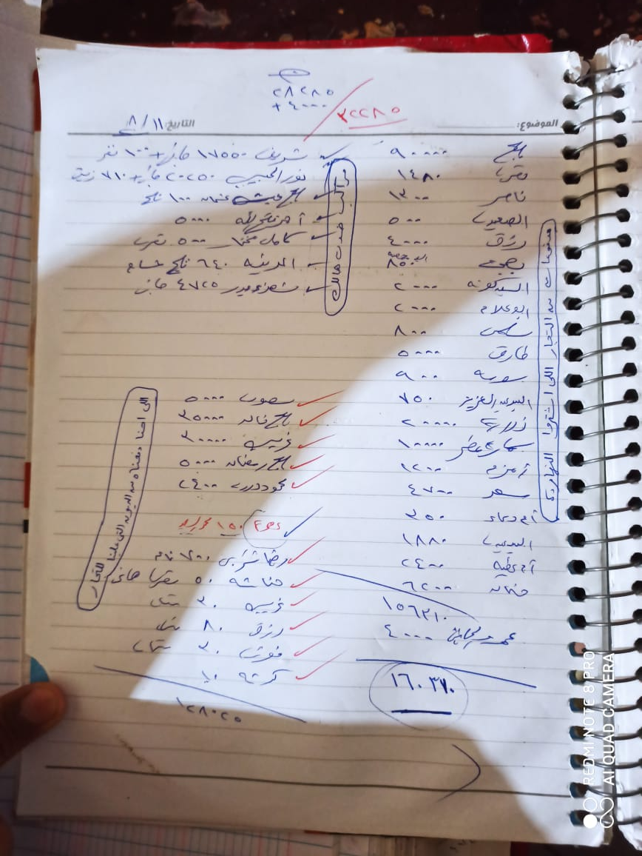

 |  |  |  |  |  |  |  |  |  |  |  |  |  |  |  | Asdf_123

 |  |  | احمد فتح الله |  |  |  |  |  |  |  |  |  |  |  | المحصل
 |  |  |  |  |  |  |  |  |  |  |  |  |  |  | علاء
 |  |  |  |  |  |  | رصيد سابق |  |  |  |  |  |  |  | ح/مجدى | من | بياخد رصيد المحصل |  | احمد فتح الله
 |  |  |  |  | v |  | اضافة رصيد |  |  |  |  |  |  |  |  |  |  | بيدى للمراكب الهالك اللى قيمته صغيره | 1
 |  |  |  |  | هالك |  | مركب مستقل : ابوحسن |  |  |  |  |  |  |  |  | 200 | فطار
 |  |  |  |  | مسحوبات للريس |  |  |  |  |  |  |  |  |  |  | 150 | تلج
 |  |  |  |  |  |  |  |  |  |  |  |  |  |  |  | 15 | بودره
 |  |  |  |  |  |  |  |  |  |  |  |  |  |  |  | 60 | مسامير
 |  |  |  |  | هالك |  | مركب شريك : الاميره
 |  |  |  |  | مسحوبات ريس |  |  |  |  |  |  |  |  |  |  | 375
 |  |  |  |  | مصروف مركب |  |  |  |  |  |  |  |  |  | هيفضلوا معاه لغاية تانى يوم | 4625

 |  |  |  |  |  |  |  |  |  |  |  |  |  |  |  |  |  | بيدى هالك للحلقه | 2
 |  |  |  |  |  |  |  |  |  |  |  |  |  |  |  |  | مسامير للطوايل | 10 جنيه
 |  |  |  |  |  |  |  |  |  |  |  |  |  |  |  |  | تلج | 300 جنيه

 |  |  |  | مركب شريك |  |  |  |  |  |  |  |  |  |  | مركب مستقل

 |  |  |  |  |  |  | هالك |  |  |  |  |  |  |  |  |  | هالك
 |  |  |  |  |  |  | دين عرف |  |  |  |  |  |  |  |  |  | دين عرف
 |  |  |  |  |  |  | مصروفات |  |  |  |  |  | من احمد فتح الله |  | بيسحبها ريس المركب لنفسه |  | مسحوبات
 |  |  |  | هيسحبها ريس المركب لنفسه |  |  | مسحوبات |  |  |  |  |  | من الحلقه

 |  |  |  |  |  |  |  |  |  |  |  |  |  | 5 designer | 15 | وطنيه
 |  |  |  |  |  |  |  |  |  |  |  |  |  |  | 40 | اكيا
 |  |  |  |  |  |  |  |  |  |  |  |  |  |  | ui ux : 5 design -app
 |  |  |  |  |  |  |  |  |  |  |  |  |  |  | designer 3-5-4
 |  |  |  |  |  |  |  |  |  |  |  |  |  |  | flutter : 5
 |  |  |  |  |  |  |  |  |  |  |  |  |  |  | 15-25=40

Sheet6
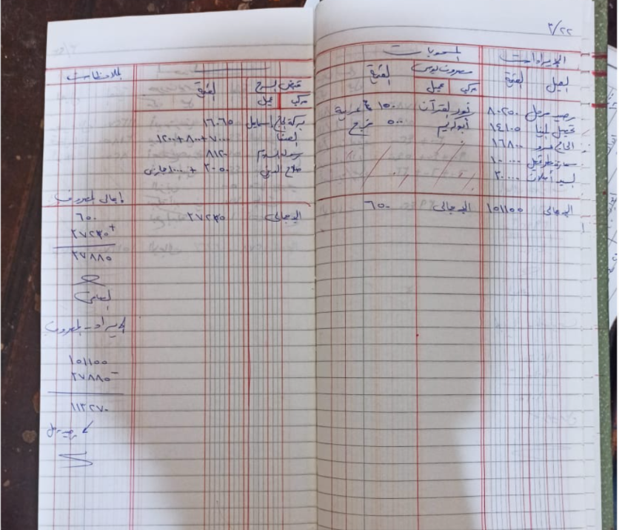
 |  |  |  |  |  |  |  |  |  |  |  |  |  |  | المكتب الصغير /يومية علاء

 |  |  |  |  |  |  |  |  |  |  |  | Not DB

 |  |  |  |  |  |  |  |  |  |  |  |  |  |  |  | 1-الايرادات
 |  |  |  |  |  |  |  |  |  | Date | Credit |  |  |  | رصيد مترحل
 |  |  |  |  |  |  |  |  |  |  |  |  |  |  | فلوس المحصل
 |  |  |  |  |  |  |  |  |  |  |  |  |  |  | فلوس من التجار الخارجيين
 |  |  |  |  |  |  |  |  |  |  |  |  |  |  | فلوس من التجار المحليين
 |  |  |  |  |  |  |  |  |  |  |  |  |  |  | فلوس من الحاج مجدى

 |  |  |  |  |  |  |  |  |  |  |  |  |  |  |  | 2- المصروفات

 |  |  |  |  |  |  |  |  |  |  |  |  |  | مصروف يومى
 |  |  |  |  |  |  |  |  |  |  |  | عميل |  |  | مركب
 |  |  |  |  |  |  |  |  |  |  |  |  |  |  | هالك
 |  |  |  |  |  |  |  |  |  |  |  | 200 جنيه ممول الزيت |  |  | ريس المركب نقدى
 |  |  |  |  |  |  |  |  |  |  |  | 1000 تصليح رفاسات |  |  | مركب شريك /مصروف
 |  |  |  |  |  |  |  |  |  |  |  |  |  |  | اجرة السواقين
 |  |  |  |  |  |  |  |  |  |  |  |  |  |  | نثريات :
 |  |  |  |  |  |  |  |  |  |  |  |  |  | فاتورة كهرباء
 |  |  |  |  |  |  |  |  |  |  |  |  |  | فاتوره ميه
 |  |  |  |  |  |  |  |  |  |  |  |  |  | نت
 |  |  |  |  |  |  |  |  |  |  |  |  |  |  | شهرية فتح الله
 |  |  |  |  |  |  |  |  |  |  |  |  |  |  | تمويل لفتح الله

 |  |  |  |  |  |  |  |  |  |  |  |  |  | 200

 |  |  |  |  |  |  |  |  |  |  |  | العميل
 |  |  |  |  |  |  |  |  |  |  |  |  | رصيد سابق
 |  |  |  |  |  |  |  |  |  |  |  |  | مدفوعات

 |  |  |  |  |  |  |  |  |  |  |  |  |  |  | قبض السرح

 |  |  |  |  |  |  |  |  |  |  |  |  |  | مركب هيتحاسبو معاه
 |  |  |  |  |  |  |  |  |  | زى فاتورة مركب |  |  |  | تاجر جاى يبيع انتاج بتاعه عندهم وهم هياخدوا عمولتهم ويحاسبوه
 |  |  |  |  |  |  | ممكن يبيع انتاجه للحلقه ..يعنى الطوايل اللى معاه هتدخل المخزن تتوزن وتنضاف على الموجود فى المخزن ويحاسبو التاجر

 |  |  |  |  |  |  |  |  |  | ملحوظه : لو علاء مش موجود فى يوم رصيده هيترحل الى الخزنه

 | الاخطاء اللى ظهرت معاه

 |  |  |  | هنعدل انشاء فاتورة المركب بحيث تقبل كسور فى الكميه
 |  |  |  | فى غلط فى تفاصيل فاتورة مركب شريك

 | home / office شوفها

تالت حاجه انها تقبل نفس الصنف باكتر من سعر |  |  |  |  |  |  |  |  |  |  |  |  | التعديلات
تانى حاجه نضيف حزئية البيعه
 |  |  | الرسم البيانى
 |  | مع تاجر | قبض السرح | > |  |  |  |  | تالت حاجه انها تقبل نفس الصنف باكتر من سعر |  | تانى حاجه نضيف حزئية البيعه |  | اول حاجه التوزيع يكون مع الفاتوره |  |  | تعديل انشاء فاتورة المركب
اعادة منتجات المخزن للميناء |  |  |  | v |  |  |  |  |  |  |  |  |  |  |  | مع ادارة التجار يكون فى زرار يعرض تفاصيل اخر فاتورة مشتريات للتاجر فى مودال
 |  |  |  | v
 |  |  |  | v
 |  |  |  | v
 |  |  |  | v
 |  |  |  | v
 |  |  |  | v
 | جدول اسمه sellerRec و SellerRecItems وجدول اسمه PaidForSeller |  | <<<<<<<< | <

 | اللى بيدخل الخزنه كفلوس نقديه حقيقه هى فلوس المحصل بعد التحصيل اليومى |  |  |  |  |  |  | 1
PaidForSeller | هنضيف مكان لقبض السرح مع الصفحه بتاعت التوزيع وكمان هنضيفها فى البروفايل |  |  |  |  |  |  | 2
 |  |  |  | الرسم البيانى |  |  |  | 3
 |  |  |  |  | استرجاع المكتب الفرعي
 |  |  |  |  | مشكلة الهالك | تتم الاضافه لو الهالك موجود لنفس السرحه ونفس المركب ونفس الشخص ونفس التاريخ
 |  |  |  |  |  | لو التاريخ اتغير مع نفس الشخص يتم عمل هالك جديد
 |  |  |  | فى الصفحة الرئيسيه يكون فيها |  | يعنى تقريبا لازم نخلى التاريخ جزء من ال pk
 |  |  | اجمالى الديون اللى علينا
 |  |  | اجمالى الديون اللى لينا

 |  | نفتكر نبقى نعمل نسبة العموله decimal

